封装
类别 | 封装 | 大小（mm） | 功率（W） | PQFP | LQFP | BGA | SMD
电阻、电容、磁珠 （贴片） | 0402 | 1.0*0.5 | 1/16 | 塑料方块平面封装 | 薄型QFP | 球栅阵列封装 | 表面贴装器件
 | 0603 | 1.6*0.8 | 1/10 | Plastic Quad Flat Packag | Low-profile Quad Flat Package |  | Surface Mounted Devices
 | 0805 | 2.0*1.2 | 1/8 | 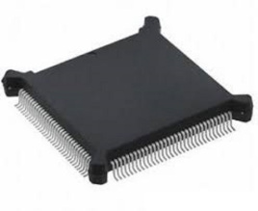 | 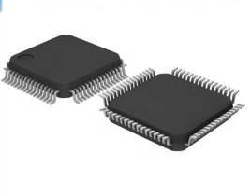 | 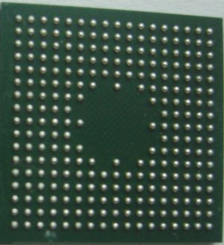
 | 1206 | 3.2*1.6 | 1/4
 | 1210 | 3.2*2.5 | 1/3

电容作用
电容储能 |  | 电容滤波
RC电路时间常数 | τ=RC | RC截止频率 | f=1/(2πRC)
电容充电时间 | t = RC × Ln[(V1 - V0)/(V1 - Vt)] | R(Ω) | 20000
0->Vcc充满时间 | t≈5τ | C(F) | 1E-11
 |  | f(HZ) | 796178.34395
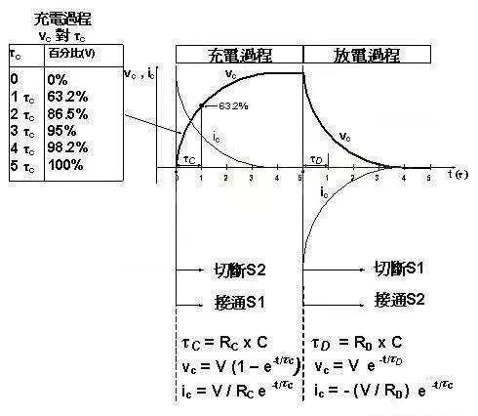
 |  | 10倍设定频率作为滤波的截止频率

MOS管
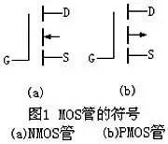
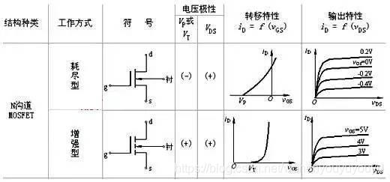
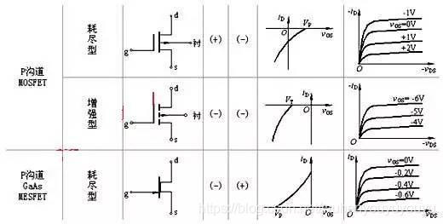
MOS符号 | N-MOS开启条件 | P-MOS 开启条件
箭头朝外-> P-MOS | Vgs>Vt Vt>0(为正值) | Vgs<Vt Vt<0(为负值)
箭头朝里<- N-MOS

晶体管
三极管符号
箭头朝外-> NPN | Ib=Vbe/Rb
箭头朝里<- PNP | Ic=β*Ib
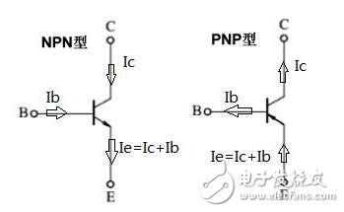
 | Ie=Ib+Ic
 | β为放大倍数：一百至数百（小信号）
 | β为放大倍数：数十至一百（大信号）

二极管
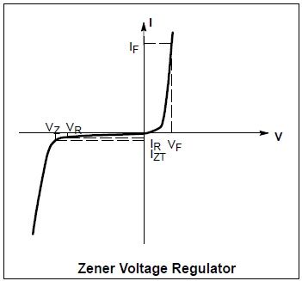
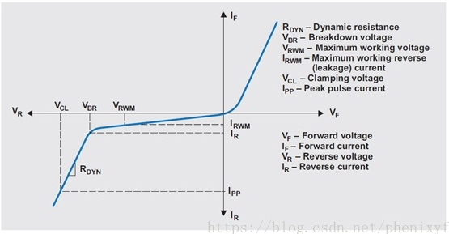
名称 | 全称 | 缩写 | 工作模式 | 作用 | 注意事项 | 优势
齐纳二极管 | series of Zener diodes | SZD | 反向串联接入 | 反向击穿后稳压（Vzt） | 反向击穿电流（Izt） | 击穿后电阻随电流变化，以稳定电压
瞬态抑制二极管 | Transient voltage suppression diode | TVS | 反向并联接入 | 防浪涌、静电、开关噪音 | VRWM大于工作电压 | 吸收剑锋脉冲，抗电磁干扰
肖特基二极管 | Schottky Barrier Diode | SBD | 正向串联接入 | 金属载流管，防反接 | 正向压降 VF 比较小 | 导通电压小，正向电流大

